Màn hình 8
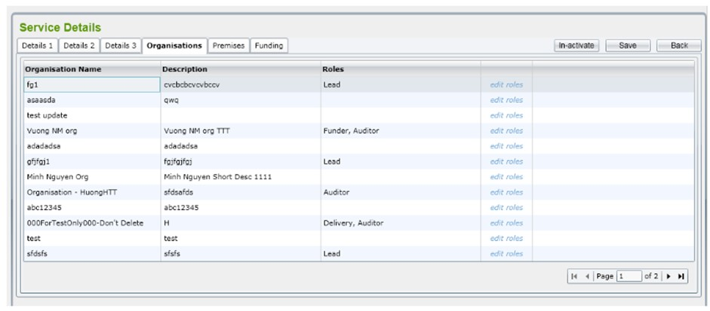
STT | Mã TC | Mục đích kiểm thử | Mô tả về dữ liệu test | Các bước thực hiện | Kết quả mong muốn | Kết quả trả về |  | Đã có chưa?
1 | 2 | 3 | 4 | 5 | 6 | Pass | Fail
PHẦN GIAO DIỆN CHUNG
1 | TC-01 | Kiểm tra giao diện quản lí Service Detail tab "organisations" |  | 1. Đăng nhập vào Admin Control 2. Vào màn hình "Service Details" 3. Nhấn vào tab "Organisations" | - Hiển thị danh sách "Organisations" - Hiển thị button "in-active" - Hiển thị button "Save" - Hiển thị button "Back" - Hiển thị thẻ link "edit roles" - Hiển thị các button phân trang - Hiển thị ô textbox nhập số trang
2 | TC-02 | Kiểm tra tổng thể giao diện trong màn hình |  | 1. Kiểm tra về bố cục 2. Kiểm tra font chữ, cỡ chữ, màu chữ 3. Kiểm tra chính tả | 1. Bố cục - Các tiêu đề, nội dung được bố trí thẳng hàng , có độ dài, rộng và khoảng cách bằng nhau, không xô lệch - Form bố trí hợp lý và dễ sử dụng 2 . Font chữ , màu chữ - Các text sử dụng chung 1 loại cỡ chữ , font chữ - Màu chữ : giống giao diện prototyte 3. Chính tả - Không có lỗi về chính tả
Phần thay đổi trạng thái của Organisations
3 | TC-03 | Kiểm tra lưu dữ liệu của "Organisation" thành công |  | 1. Chọn vào trường "Organisations Name" bất kì 2. Chọn button "in-active" 3. Chọn button "save" | - Hiển thị thông báo "thay đổi trạng thái thành công" - Dữ liệu trong database được cập nhât
4 | TC-04 | Kiểm tra lưu dữ liệu của "Organisation" không thành công |  | Chọn button "in-active" nhưng chưa chọn vào trường "Organisations Name" | - Hiển thị thông báo "thay đổi trạng thái không thành công"
Button "Back"
5 | TC-05 | Kiểm tra button "Back" |  | 1. Chọn các chức năng hoặc chưa chọn gì 2. Chọn button "back" | - Trở về màn hình danh sách "Organistations"
Phần chỉnh sửa vai trò
Phần Giao Diện
6 | TC-06 | - Kiểm tra giao diện chỉnh sửa vai trò |  | 1. Từ màn hình danh sách "Organisations" 2. Click và thẻ link "edit roles" | 1. Màn hình hiển thị đầy đủ thông tin như prototype 2 . Giá trị hiển thị của các trường như sau : - Danh sách vai trò có thể chọn - Button "Save" - Button "Cancel"
Kiểm tra chức năng phân trang
Phần Giao Diện
7 | TC-07 | - Kiểm tra giao diện phân trang |  | Từ màn hình danh sách "Organisations" ở góc dưới bên phải màn hình | 1. Màn hình hiển thị đầy đủ thông tin như prototype 2 . Giá trị hiển thị của các trường như sau : - Ô textBox - Button "Next" , "Pre"
Phần Chức Năng
8 | TC-08 | - Kiểm tra chức năng phân trang thành công |  | Chọn button "Next" , "Pre" | Màn hình hiển thị danh sách "Organisations" của trang tiếp theo
9 | TC-09 | - Kiểm tra chức năng phân trang không thành công |  | Chọn button "Next" , "Pre" không hoạt động. | Hiển thị thông báo "Chuyển trang thất bại"
phân trang edit text
10 | TC-10 | - Kiểm tra tính bắt buộc |  | Dữ liệu nhập vào = rỗng | Hiển thị thông báo "số trang bạn nhập vào không hợp lệ"
11 | TC-11 | - Kiểm tra giá trị nhập vào phân trang | Dữ liệu nhập vào là các số từ 1-9 | Nhập số trang = số từ 1-9 | Màn hình hiển thị danh sách "Organisations" đúng số trang đã nhập
 |  |  |  | Nhập số trang = các chữ cái và số 0 hoặc để rỗng | Hiển thị thông báo "Chuyển trang thất bại"
12 | TC-12 | - Kiểm tra giá trị nhập vào phân trang là kí tự đặc biệt | Nhập số trang bằng các kí tự đặc biệt (!@#$%^&*()_+ , ...) | Nhập số trang = các kí tự đặc biệt (!@#$%^&*()_+ , ...) | Hiển thị thông báo đỏ "Số trang nhập vào không hợp lệ"
13 | TC-13 | - Kiểm tra Max length của phân trang | Nhập số trang <= tổng số trang hiện có | Nhập số trang lớn hơn tổng số trang hiện có | Hiển thị thông báo đỏ "Số trang nhập vào không hợp lệ"
14 | TC-14 | - Kiểm tra khi dữ liệu nhập vào là số âm (nếu dữ liệu cho phép) | Nhập số trang là số âm | Nhập số trang là số âm | Hiển thị thông báo đỏ "Số trang nhập vào không hợp lệ"

Màn hình 9
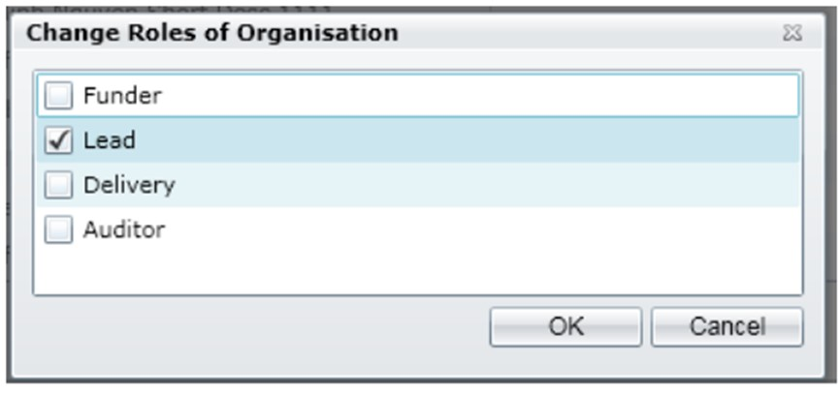
STT | Mã TC | Mục đích kiểm thử | Mô tả về dữ liệu test | Các bước thực hiện | Kết quả mong muốn | Kết quả trả về |  | Đã có chưa?
1 | 2 | 3 | 4 | 5 | 6 | Pass | Fail
PHẦN GIAO DIỆN CHUNG
1 | TC-01 | Kiểm tra giao diện "Change Roles of Organisations" |  | 1. Đăng nhập vào Admin Control 2. Vào màn hình "Service Details" 3. Nhấn vào tab "Organisations" 4. Nhấn vào thẻ link "edit roles" | - Hiển thị button "OK" - Hiển thị button "Cancel" - Hiển thị dấu "X" - Hiển thị các CheckBox và dữ liệu của nó
2 | TC-02 | Kiểm tra tổng thể giao diện trong màn hình |  | 1. Kiểm tra về bố cục 2. Kiểm tra font chữ, cỡ chữ, màu chữ 3. Kiểm tra chính tả | 1. Bố cục - Các tiêu đề, nội dung được bố trí thẳng hàng , có độ dài, rộng và khoảng cách bằng nhau, không xô lệch - Form bố trí hợp lý và dễ sử dụng 2 . Font chữ , màu chữ - Các text sử dụng chung 1 loại cỡ chữ , font chữ - Màu chữ : giống giao diện prototyte 3. Chính tả - Không có lỗi về chính tả
Chức Năng thay đổi vai trò
3 | TC-03 | Kiểm tra chọn dữ liệu | Chọn 1 ô CheckBox | 1. Chọn 1 dữ liệu trong các trường 2. Nhấn vào button "OK" | - Hiển thị thông báo "Chỉnh sửa vai trò thành công"
4 | TC-04 | Kiểm tra tính bắt buộc | Để trống hoặc chọn nhiều ô CheckBox | 1. Để trống hoặc chọn nhiều ô CheckBox 2. Nhấn vào button "OK" | - Hiển thị thông báo đỏ "Chỉnh sửa vai trò thất bại"
Button "OK"
5 | TC-05 | Kiểm tra Button "OK" |  | 1. Chọn đầy đủ thông tin 2. Nhấn vào button "OK" | - Trở về màn hình danh sách "Organisations"
Button "Cancel"
6 | TC-05 | Kiểm tra Button "Cancel" |  | 1. Chọn đầy đủ thông tin hoặc không chọn gì 2. Nhấn vào button "Cancel" | - Trở về màn hình danh sách "Organisations"

